mur
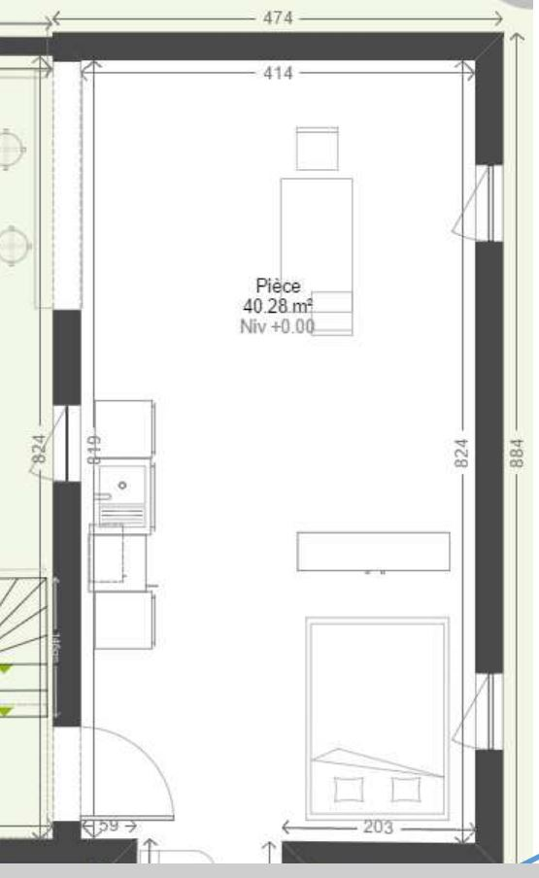
Mur actuel construit | 2.92
 | 2.43
 | 5.36 |  | RDC | 474 | 948
 | 4.72 |  |  | 884 | 1768
 | 8.86 |  |  | 405 | 810
Total | 24.29 |  |  | 187 | 187
Cout | 2,000.00 € | Il faut encore mettre à la hauteur pour le mur coté Hotel | Total |  | 3713
Cout/m | 82.34 € | Il y a aussi le parement et le portail normalement | Hauteur |  | 250
 |  |  | Surface |  | 928250
Mur à construire | 2.0 |  | Nb Moellon |  | 928.25
 | 3.0
 | 2.0
 | 3.0 |  | Référence devis
 | 4.0 |  | Nb Moellon |  | 230
 | 4.0 |  | Rapport |  | 24.78%
 | 1.6 |  | Cout |  | 30,000.00 | pesos
 | 4.0 |  |  |  | 600 | euros
 | 4.0 |  | MO |  | 45,000.00
 | 1.6
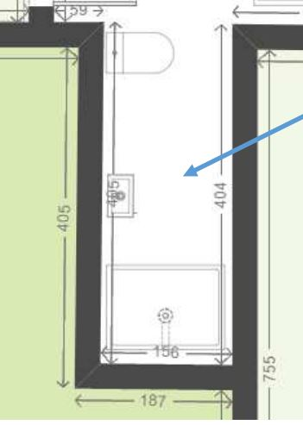
 | 8.9 |  | Moellons |  | 121076.09 | pesos
 | 8.9 |  |  |  | 2421.52 | euros
 | 8.9
 | 4.7 |  | Ferraille |  | 25000.00 | pesos
 | 4.0 |  |  |  | 500.00 | euros
 | 64.6
Cout | 5,322.35 € |  | Total Matos |  | 146076.09 | pesos
 |  |  |  |  | 2921.52 | euros
1 moellon | 20
 | 50 |  | MO |  | 181614.13 | pesos
Surface | 1000 |  |  |  | 3632.28 | euros

 |  |  | Total |  | 327690.22 | pesos
 |  |  |  |  | 6553.80 | euros

